상품제안서
키친필 아이스변색글라스 | 상품코드: S37191

 |  |  |  |  |  |  | 02-713-8555 | www.synergygift.co.kr
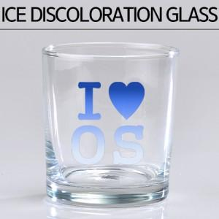

【상세/제작정보】 | <p><span style="font-size: 14pt;">*&nbsp;1 박스 입각수 45개 배송비 4000원 별도입니다.</span>​</p>

【인쇄/포장옵션】 | 실크 / 1p무지케이스

【공급단가】 | 수량 | 100~ | 300~ | 500~ | 1,000~ | 3,000~
*VAT별도 | 단가 | 1,820원 | 1,750원 | 1,680원 | 1,620원 | 1,570원

【상품 URL】 | https://www.synergygift.co.kr:443/src/goods_detail.php?gdno=37191

